Feuil1
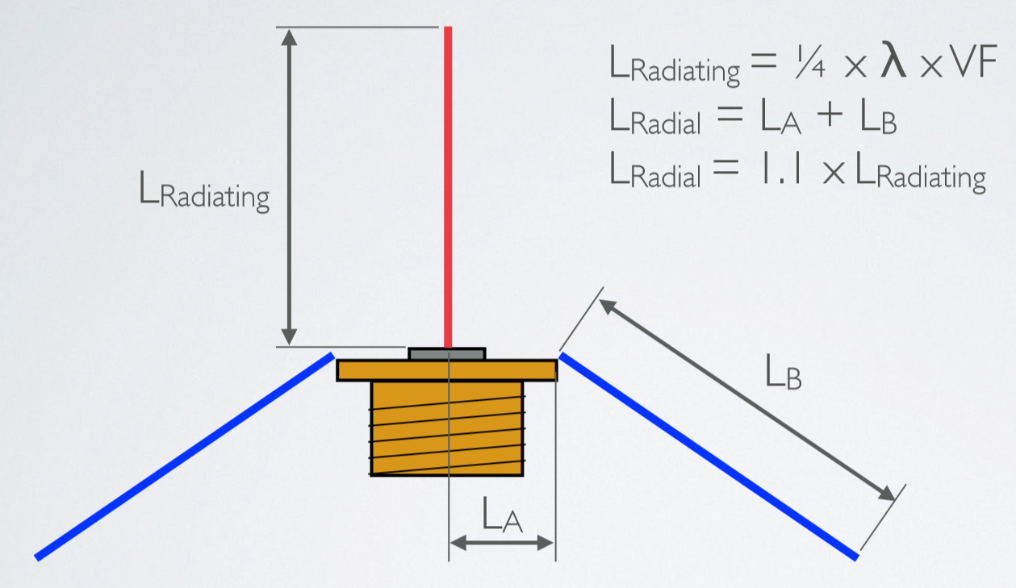
 | Calcul de la Ground Plane

 | Fréquence - f | 433.775 | MHz
 | Vitesse de la lumiaire - c | 299792458 | m/s
 | Longeur d'onde λ= c/f | 0.69112433404 | m | soit | 691.124 | mm

 | Coéficient de vélocité (VF)
 | Cuivre | 0.95
 | Aluminum
 | Laiton
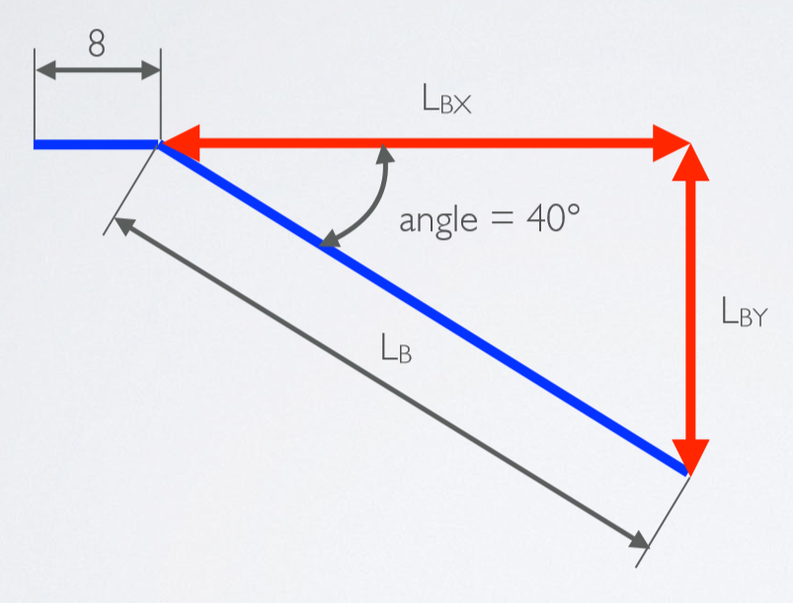
 | Cuivre
 | Longueur élément radiating | 164.14 | mm | soit | 16.414202934 | cm
 | Longueur adaptée mini (5%) | 172.35 | mm | 5% | Dans la pratique, la longueur est de 5
 | Longueur adaptée maxi (12%) | 183.84 | mm | 12% | à 12% plus longue que la valeur calculée
 | Longueur adaptée maxi (10%) | 180.56 | mm | 0.1 | 18.055623227 | cm

 | LA | 11 | mm
 | LB | 169.56 | mm |  | 16.955623227 | cm
 | LA + LB | 180.56

 | LB + 6 = | 175.56 | mm |  | 17.555623227 | cm
 | LBX = | -113.08 | mm |  | -11.308350489 | cm
 | LBY = | 126.34 | mm |  | 12.63385801 | cm

Si la fréquence centrale de l'antenne est trop basse, c'est que l'antenne est trop longue.
L'impédance peut s'adapter en fonction de l'angle des réflecteurs.

